Tabelle1
Schneckengetriebe Prototyp Zerspanungsteile Q4M

Zerspanungsteile |  |  | Stand: 22.01.2020 |  |  | Bei Rückfragen: | Christoph Windhager +43660 55 61 862 | christoph.windhager@escad-austria.at

Index | Benennung | Spalte1 | Material | Fertigmaße [mm^3] | Oberfläche | Lieferant | Bemerkung | Anzahl
1 | Getriebegehäuse | 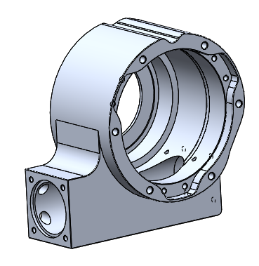 | 3.3547 (AlMg4,5 Mn) | 216 x 203 x 119 | unbehandelt | Q4M |  | 1
2 | Hohlwelle | 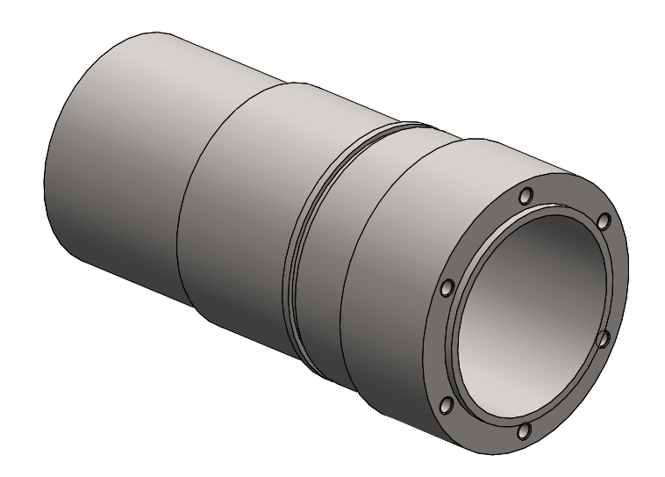 | 1.0553 (S355J0) | Ø97 x 189 | brüniert | Q4M |  | 1
3 | Adapter Backenfutter | 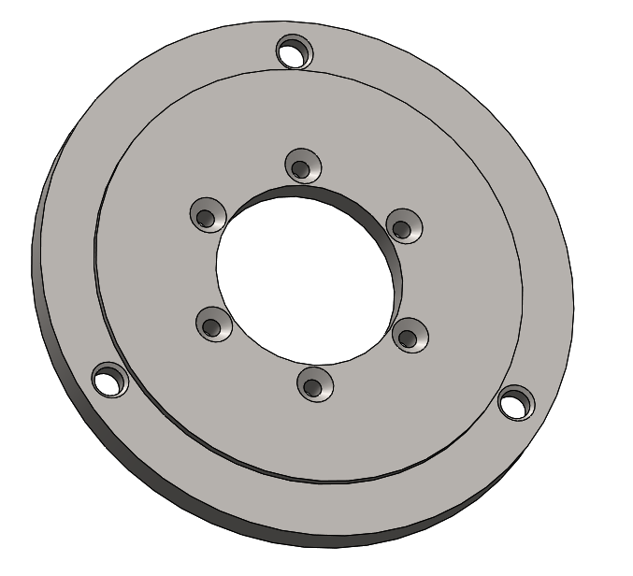 | 1.0553 (S355J0) | Ø200 x 13 | brüniert | Q4M |  | 1
4 | Distanzhülse | 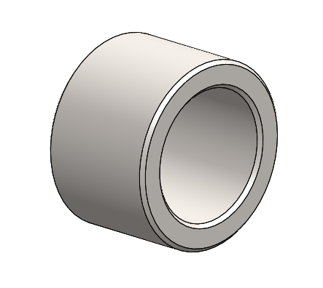 | 1.0553 (S355J0) | Ø24x16 | brüniert | Q4M |  | 1
5 | Schneckenwelle |  | 42CrMo4+QT (1.7225) | Ø27 x 163 | brüniert | Q4M |  | 1
6 | Bearbeitung Schneckenrad | 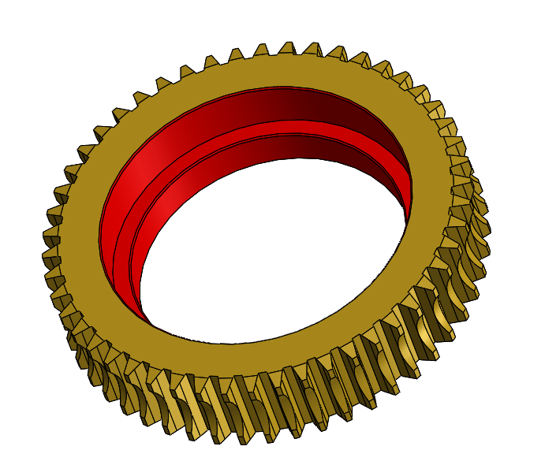 | Messing, Rohteil beigestellt | - | unbehandelt | Q4M |  | 1
7 | Druckflansch Schneckenrad | 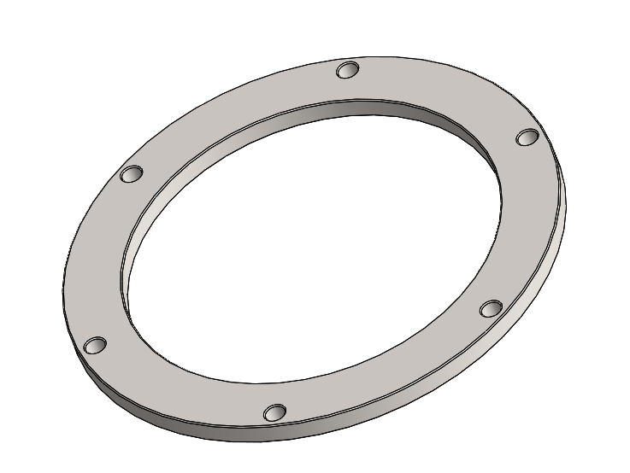 | 1.0553 (S355J0) | Ø113x5 | brüniert | Q4M |  | 1
8 | Lagerdeckel Schneckenwelle | 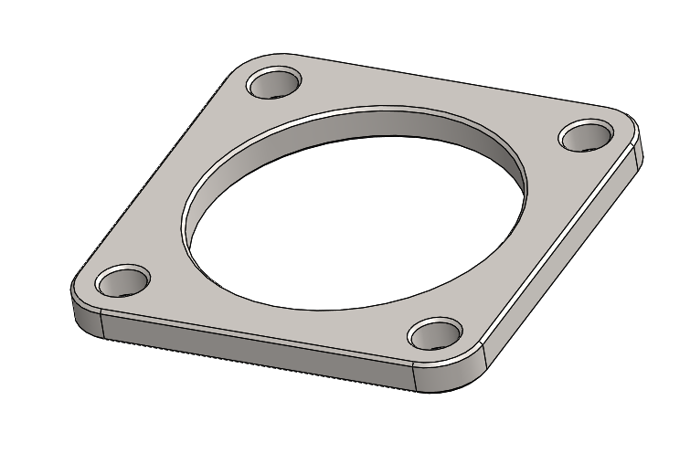 | 1.0553 (S355J0) | 60 x 60 x 5 | brüniert | Q4M |  | 1

